Unit test-case
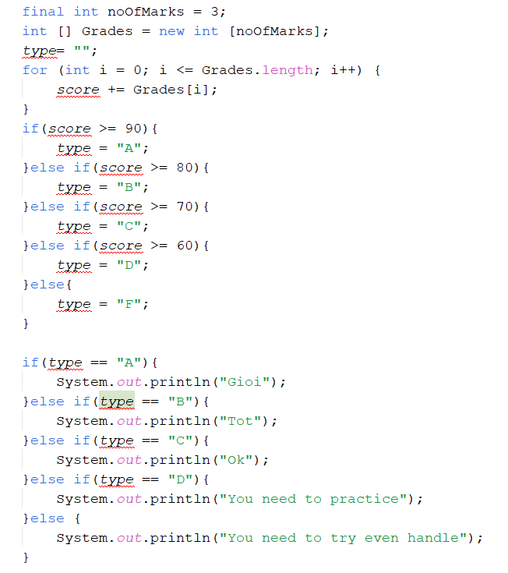
Function Code |  | REG |  | Function Name |  | Register(user,pass, phone)
Created By |  | Nguyen Bao Lam |  | Executed By |  | Nguyen Bao Lam
Lines of code |  | 100 |  | Lack of test cases |  | 7
Test requirement |  | LUK English Center - SRS - page 69 - functional Requiremet
Passed |  | Failed |  | Untested |  | N/A/B |  |  | Total Test Cases
2 |  | 0 |  | 1 |  | 1 | 1 | 0 | 3

 |  |  |  | UTCID01 | UTCID02 |  |  |  |  |  |  | *Test condision : những điều kiện cần thiết để chạy cái hàm này -Có mạng, wifi , csdl - Data/input đầu vào của hàm *Confirm : Hàm trả về giá trị gì - expected value *Result: Hàm chạy thực tế ra sao
Condition | Precondition
 |  |  | Can connect with server
 |  |  |  |  |  |  |  |  |  |  |  |  |  | 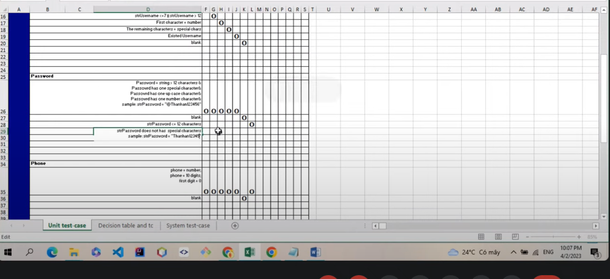

 | Username
 | Valid value - normal: 9-11 chars; not number at first; no special char; e.g. lamnguyenbao |  |  | O | O
 | Valid value - Boundary : 8 chars; not number at first; no special char; e.g. lamnguyenbao
 | Valid value - Boundary : 12 chars; not number at first; no special char; e.g. lamnguyenbao
 | Valid value - duplicated : 12 chars; not number at first; no special char; e.g.
 |  |  | 31
 | Password
 |  |  | 2 | O
 |  |  | 3 |  | O
 |  |  | 4
 | Cell phone
 |  |  | 2000 | O
 |  |  | 2009 |  | O

Confirm | Return
 |  |  | T | O | O
 |  |  | F
 | Exception

 | Log message

 |  |  | "success"
 |  |  | "input1 is null"
Result | Type(N : Normal, A : Abnormal, B : Boundary) |  |  | A | N
 | Passed/Failed |  |  | P | P
 | Executed Date |  |  | 2007-02-26 | 2007-02-26 |  |  |  |  |  | 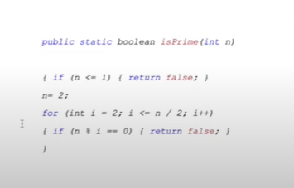 In this example, because the return statement comes before the System.out.println("Statement 2");, the statement after return will never be executed. The compiler will warn that this code section is "unreachable." Cac loi Problem 1: Missing the ‘break’ Keyword in a Switch-Case Block Problem 2: Excessive Garbage Allocation Excessive garbage allocation may happen when the program creates a lot of short-lived objects. The garbage collector works continuously, removing unneeded objects from memory, which impacts applications’ performance in a negative way Problem 3: Ignoring Exceptions Problem 4: Executing SQL queries in a loop. Problem 5: Concatenating strings in a loop. Problem 6: Resources are not being freed. Problem 7: Proper Commenting (Comment thích hợp, có tính toán) Problem 8: Class Members must be accessed privately (Các thành viên trong class phải được truy cập private) Problem 9: Use Underscores in lengthy Numberic Literals (Sử dụng dấu gạch dưới trong các chữ số dài) Problem 10: Avoid Redundant Initializations (Tránh việc khởi tạo dư thừa)
 | Defect ID

 | 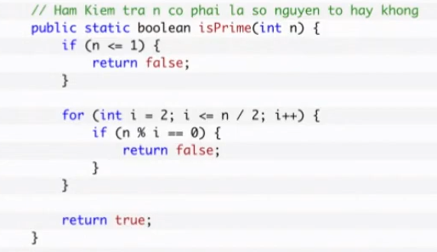

 |  |  |  |  |  |  |  |  |  |  |  |  | Lỗi tĩnh (Compile-time errors): Dòng type= "";: Thiếu kiểu dữ liệu của biến type. Đây là lỗi cú pháp, bạn phải xác định kiểu dữ liệu cho biến type, ví dụ: String type = "";. Dòng for (int i = 0; i <= Grades.length; i++) {: Lỗi vượt quá chỉ số mảng. Điều này sẽ tạo ra ArrayIndexOutOfBoundsException khi vòng lặp chạy đến phần tử cuối cùng. Sửa lỗi bằng cách thay <= bằng <, như sau: for (int i = 0; i < Grades.length; i++) {. Dòng score += Grades[i];: Biến score chưa được khởi tạo, và trong trường hợp này, bạn sẽ nhận được một lỗi biên dịch (compile-time error) vì biến chưa được khai báo. Bạn nên khởi tạo biến score với giá trị ban đầu, ví dụ: int score = 0;. Lỗi động (Runtime errors): Sau khi sửa lỗi tĩnh, chương trình sẽ không còn có lỗi biên dịch. Tuy nhiên, vẫn có thể xuất hiện lỗi động (runtime errors) nếu chương trình thực thi và gặp các vấn đề sau: a. Không có lỗi nào về giá trị nhập vào cho mảng Grades. Nếu nhập giá trị không hợp lệ vào mảng Grades, chẳng hạn như một số không nằm trong khoảng 0 đến 100, bạn có thể gặp lỗi động khi tính toán score. b. Tính tổng score không chính xác vì không có giá trị nào được gán cho mảng Grades. Để khắc phục điều này, bạn nên nhập giá trị vào mảng Grades trước khi tính tổng. Lỗi logic: Sau khi đã khắc phục lỗi tĩnh và đảm bảo nhập giá trị hợp lệ cho mảng Grades, vẫn còn một lỗi logic là không tính toán đúng điểm score. Đoạn mã hiện tại không thực hiện việc nhập giá trị cho mảng Grades, và các phần tử trong mảng đều có giá trị mặc định là 0. Khi tính tổng score, kết quả sẽ luôn là 0. Để giải quyết vấn đề này, bạn cần nhập giá trị cho mảng Grades trước khi tính tổng. Lỗi so sánh chuỗi: Trong Java, để so sánh hai chuỗi, bạn không nên sử dụng toán tử ==, mà nên sử dụng phương thức equals(). Thay vì so sánh type == "A", bạn nên viết type.equals("A").

 |  |  |  |  |  |  |  |  |  | #NAME?

Decision table and tc
Decision Table and Extend Decision Table |  |  |  |  |  |  |  |  |  |  |  |  |  | High Level Test case template

No | Condition | TAG |  |  |  |  |  |  |  |  |  |  |  | Test-case No | Test case description | Expected result | TAG
 |  | A | B | C | D | E | F | … | … | … | … | … | …
 | INPUT |  |  |  |  |  |  |  |  |  |  |  |  | 1
 | 1 |  |  |  |  |  |  |  |  |  |  |  |  | 2
 | 2 |  |  |  |  |  |  |  |  |  |  |  |  | 3
 | 3 |  |  |  |  |  |  |  |  |  |  |  |  | 4
 | 4 |  |  |  |  |  |  |  |  |  |  |  |  | 5
 | 5 |  |  |  |  |  |  |  |  |  |  |  |  | 6
 | 6 |  |  |  |  |  |  |  |  |  |  |  |  | 7
 | 7 |  |  |  |  |  |  |  |  |  |  |  |  | 8
 | 8 |  |  |  |  |  |  |  |  |  |  |  |  | 9
 | 9 |  |  |  |  |  |  |  |  |  |  |  |  | 10
 | 10 |  |  |  |  |  |  |  |  |  |  |  |  | 11
 | 11 |  |  |  |  |  |  |  |  |  |  |  |  | 12
 | 12 |  |  |  |  |  |  |  |  |  |  |  |  | 13
 | … |  |  |  |  |  |  |  |  |  |  |  |  | 14
 | OUTPUT |  |  |  |  |  |  |  |  |  |  |  |  | 15
 | 1 |  |  |  |  |  |  |  |  |  |  |  |  | 16
 | 2 |  |  |  |  |  |  |  |  |  |  |  |  | 17
 | 3 |  |  |  |  |  |  |  |  |  |  |  |  | 18
 | … |  |  |  |  |  |  |  |  |  |  |  |  | …

 |  |  |  |  |  |  |  |  |  |  |  |  |  |  | 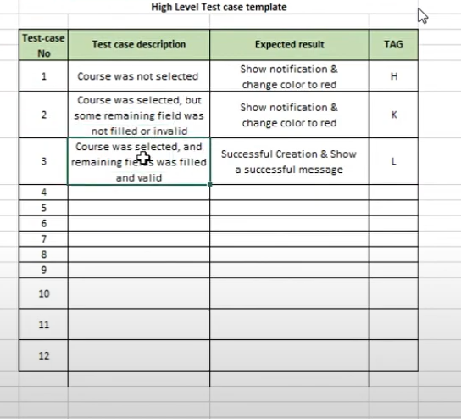

 |  | 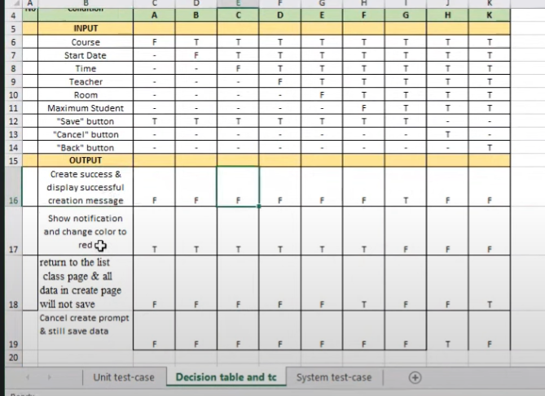

System test-case
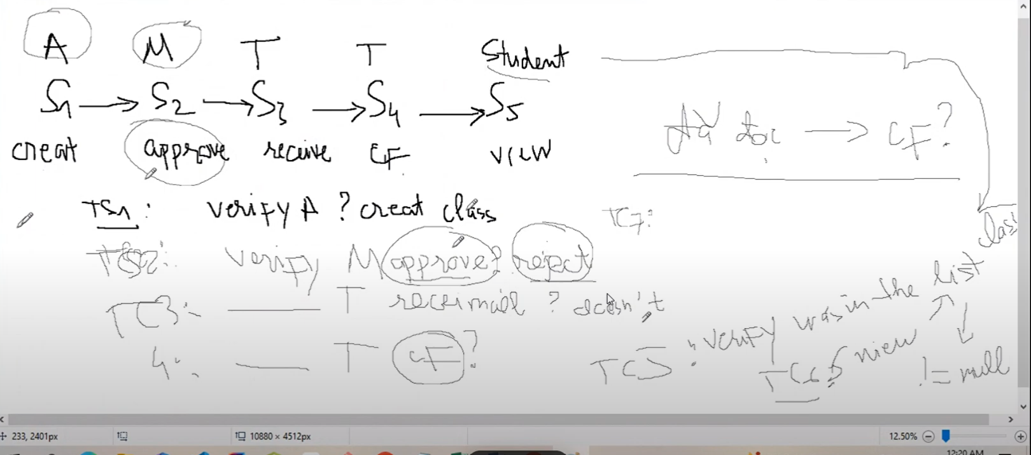
Back to TestReport | To Buglist |  | Pass: 1 | Untested: 0
Module Code |  |  | Fail: 0 | N/A: 0
Tester |  |  | Percent Complete: 20% | Number of cases: 2
ID | Test Case Description | Pre -Condition | Test Case Procedure | Expected Output | Bug# | Test environment | Test date | Note
[-1] | Verify ECH News & Events landing | Access www.familymedicalofficer.com | 1. Tap on ECH News & Events | There are 2 button options 1. ECH News 2. ECH Events |  | Pass | 2011-10-09 | Alternative flow
[-2] | Verify viewing News | Access www.familymedicalofficer.com | 1. Tap on ECH News 2. Tap on icon of each news site (Facebook, YouTube, Twitter) | 1. 10 latest news records from external sources (Youtube, Twitter, Facebook…) in the format ò short hyperlink news titles about this news (10 characters), if more than 10 records, view more button appears 2. Redirect to site (Facebook, YouTube, Twitter) |  | Pass | 2011-10-09 | Basic flow

 |  |  |  |  |  |  |  |  | 